4315 3C
TOOL
Product Specification Sheet 产品标准
Basic Product Information 基本信息
Date 日期 | 2023-05-09
Art No. 产品号 | 4315 3C
Product Description 产品描述 | Dusting Brush, Reversible
Customer branding 客户品牌 | Spekter
Supplier 供应商 | ZHEJIANG G&F FOREIGN TRADING CO. LTD.
Supplier Outsources From 外部采购
Processed by 制作人 | M12
Edition 版本号 | 1.3
Replaces 上一个版本 | 1.2
Approved by 审核人 (Specification and Product) | M11
Valid from 有效起始日 | 2024-03-27
Images of product

Material 材料
 |  |  |  | Specifications/Drawings/Pictures/Etc
Type of product 材料类别 | Bristle/鬃
Material 1 材料1 | 90% TOPS，双重煮沸
Colour 1 NCS Code 颜色1 自然色卡 | White/白色
Bristle/Filament Lenght MM 猪鬃/化纤丝长度MM | 51
Volume Of Bristle/Filament G 猪鬃/化纤丝用量 克 | 50
Plugs/Wedges 塞片
Material 材质 | Wood/木头
Size 尺寸 | 145x21x3 mm/毫米
Resin 樹脂 | 2 Comp epoxy/混合环氧
Color on Resin/树脂上色
Glue Resin Details/ 胶水环氧 | C3
Amount of Glue (G) 胶水用量 | ?
Hardner Resin Details/ 固化剂 | 508
Amount of Hardner (G) 較硬的數量 | ?
Penetration/Penetration/渗胶高度 (-0+2mm/毫米) | To edge of ferrule/到刷壳边
Total Weight G 总用量 克 (+-0,5g/克) | 26
Insert 塞片: | ?
Length Out MM (-0/+2 mm) 出峰 (-0/+2 mm) | ?
Head/Trimming Shape 刷头峰形 | Flat/平锋
Drawing 1 图纸号
Type of product 材料类别 | Screw/拧紧
Material 2 材料2 | Galvanized/镀锌
Colour 2 NCS Code 颜色2 自然色卡
Size 尺寸 | M3x24
Drawing 2 图纸号
Type of product 材料类别 | Wingnut/翼形螺母
Material 3 材料 3 | Galvanized/镀锌
Colour 3 NCS Code 颜色3 自然色卡
Size 尺寸 | M3
Drawing 3 图纸号
FSC Wood Used? Yes/No 是否是FSC木材？ 是/否
Stamp/Plate 印字/字牌
Print 印字
Colour 颜色
Type 类型
Placed 位置
Brush Handle 刷柄
Handle Style 刷柄款式
Handle Material 1 柄的材质 | Polypropylene/聚丙烯
Handle Colour 1 處理顏色1 | Wood Colour/原木色
Handle Pantone/NCS Reference 1 柄的颜色 潘通色/自然色卡 1
FSC Wood/FSC 木材
Supplier 供應商
Weight Handle (G) 重量手柄
Drawing 图纸
Stamp 打印
FRONTSIDE 前面 |  |  |  |  | BACKSIDE 背面

Handle Stamp Front Side 處理郵票正面 | Spekter (Logo) VENDBAR 133
Drawing 图纸
Colour 颜色 | Black/黑
Handle Print Pantone/NCS Reference
Type 类型
Placed 位置 | Like on picture above/'如上图
Gluing 胶合
Yes/No 是\否 | Yes/是
Labelling 标签
Product Label 产品标签 |  |  |  | Picture 图片
Product Label Frontside 产品标签 正面
Size: 尺寸 | 18x48 mm/毫米

Art.nr: 产品号 | 13300
Bar Code:条码号 | 5702680133003
Colour 1: 颜色1
Colour 2: 颜色2
Reference: 参考号
Placed: 位置 | See Below/见下文

Packaging包装
Inner Packaging Information 内包装信息
Art. No. Inner Packaging 艺术。编号 内包装 | 34cm x 11cm x10cm |  |  |  | Images of Inner Label 內部標籤圖片
Inner Packaging Material 内包装材料 | Corrugated container/瓦楞纸箱
Weight Inner Packaging 重量内包装
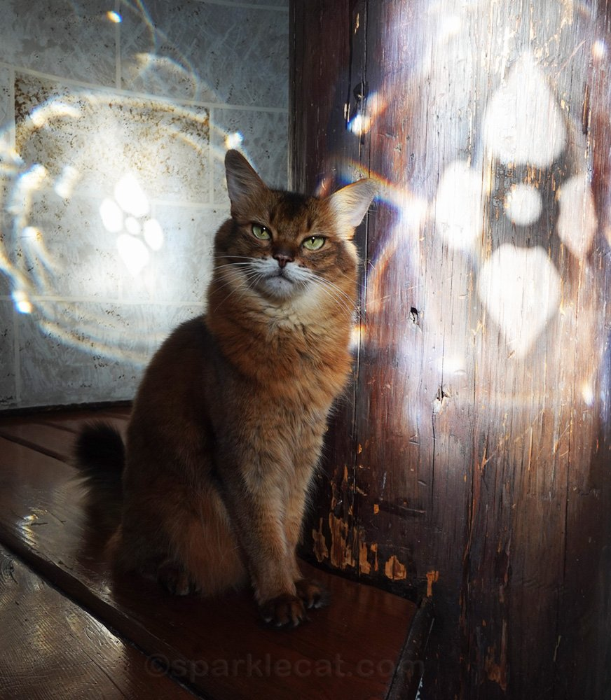
Quantity In Packaging 包装数量 | 6
Inner Packaging Label 内包装标签
Material 材料
Weight Label (G) 重量标签
Size 尺寸 | 58x36 mm/毫米
Art. No. 产品号 | 13300
Bar Code 条码 | 15702680133000
Colour 1 颜色1 | Black/黑
Colour 2 颜色2
Font 字体 | Arial/宋体
Placed 位置 | Shortside of the packaging/包装短边
Outer Packaging Information 外包装信息
Art. No. Outer Packaging 艺术。 序号 外包装 | 0331403 |  |  |  | Images of Outer Label 外標籤圖片
Outer Packaging Material 外包装材料 | Corrugated container/瓦楞纸箱
Weight Outer Packaging 重量外包装
Quantity Of Inner packaging in Outer Packaging 外包装内包装数量 | 20
Total Of Items In Outer Packaging 外包装物品总数 | 120
Outer Packaging Label 外包装标签
Material 材料
Weight Label (G) 重量标签
Size 尺寸 | 58x36 mm/毫米
Art. No. 产品号 | 13300
Bar Code 条码 | 25702680133007
Colour 1 颜色1 | Black/黑
Colour 2 颜色2
Font 字体 | Arial/宋体
Placed 位置 | Shortside of the packaging/包装短边
Packaging 1 Layer 包装一层 | 4
Total Layer 总层数 | 3
Packaging 1 Pallet 包装 1 托盘 | 12 | 1440 | Pcs Total
Slipsheet Yes/No 纸滑托包装吗？是/否
Product Image 產品圖片
Unpackaged photo 未包裝的照片

Packaged photo 打包照片
Inner Packaging 内包装 |  |  |  | Outer Packaging 外包装

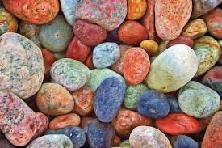

Insert Packaging Markings Here 在此处插入包装标记
Inner Packaging Markings 内包装标记 |  |  |  | Outer Packaging Markings 外包装标识



x

